租户后台查阅需要翻译文件1203(英,越,馬,印尼,泰)
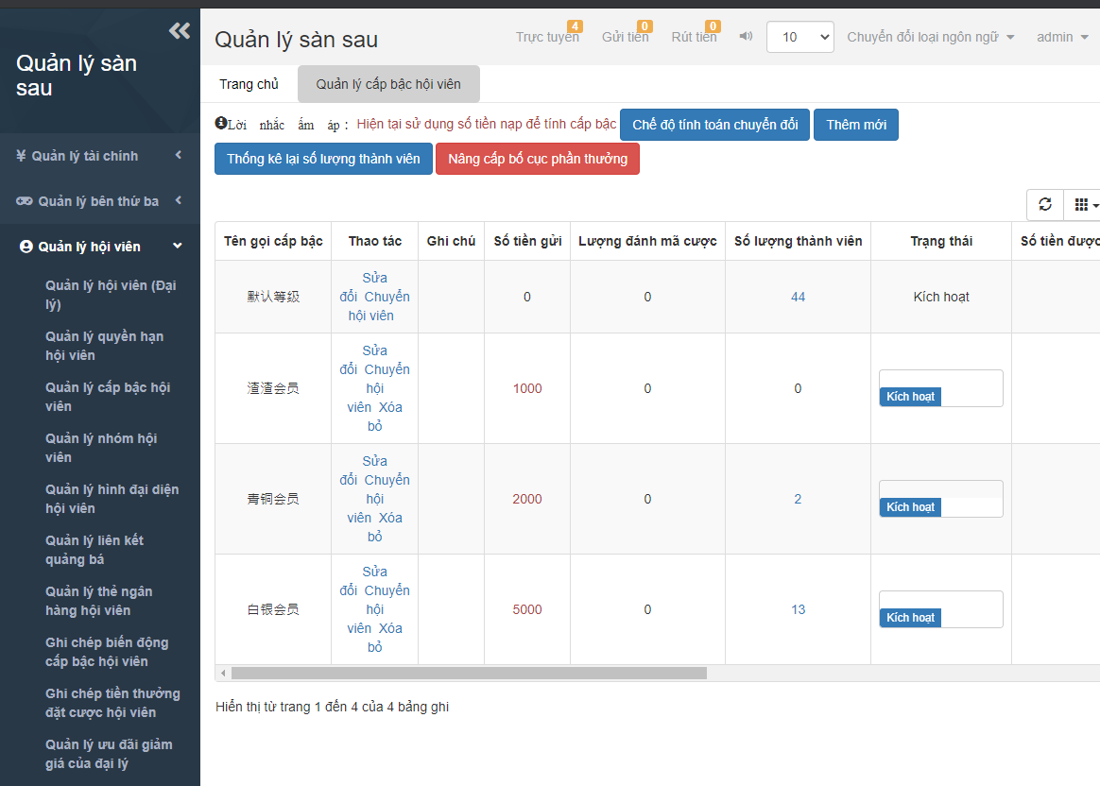
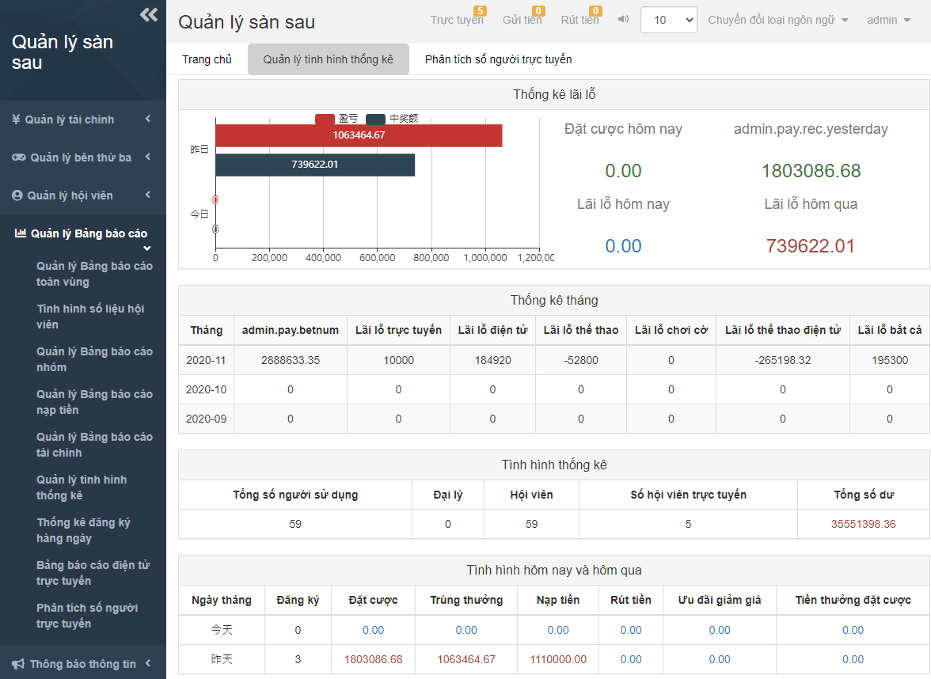
字表 | 简体中文(CN) | 繁體中文(TW) | 英文 | 越南文(VN) | 馬來文(MYR) | 印尼文(IDN) | 泰文(THA) | 印度文(IND)
 | 默认确认 | 默認確認 | The default acknowledgement | Xác nhận mặc định | Sah asal | Pengakuan default | ยืนยันค่าเริ่มต้น
 | 普通会员 | 普通會員 | Normal users | Hội viên thông thường | Ahli biasa | Pengguna biasa | ผู้ใช้ทั่วไป
 | 青铜会员 | 青銅會員 | Bronze users | Hội viên cấp Đồng | Ahli Gngsa | Pengguna perunggu | ผู้ใช้บรอนซ์
 | 白银会员 | 白銀會員 | Silver users | Hội viên cấp Bạc | Ahli Perak | Pengguna perak | ผู้ใช้ซิลเวอร์
 | 盈亏 | 盈虧 | Profit | Lỗ lãi | Untung dan rugian | Keuntungan | กำไร
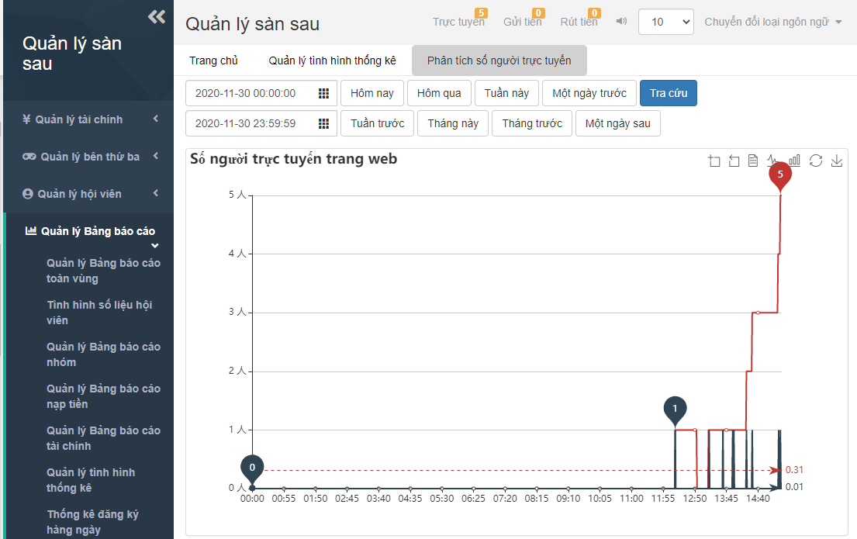
 | 中奖额 | 中獎額 | The amount of winning | Số trúng thưởng | Jumlah pemenangan hadiah | Jumlah kemenangan | ยอดชนะ
 | 昨日 | 昨日 | Yesterday | Hôm qua | Semalam | Kemarin | เมื่อวาน
 | 今日 | 今日 | Today | Hôm nay | Hari Ini | Hari ini | วันนี้
 | 今天 | 今天 | Today | Hôm nay | Hari Ini | Hari ini | วันนี้
 | 昨天 | 昨天 | Yesterday | Hôm qua | Semalam | Kemarin | เมื่อวาน
 | {0}人 | {0}人 | {0} peoples | {0} người | {0} Orang | {0} orang | {0}คน
 | 系统接口配置 | 系統接口配置 | The system interface configuration | Thiết lập cổng hệ thống | Konfigurasi sistem | Konfigurasi antarmuka sistem | ตั้งค่าอินเทอร์เฟซระบบ
 | 活动配置 | 活動配置 | Event configuration | Thiết lập hoạt động | Konfigurasi aktiviti | Konfigurasi acara | ตั้งค่าที่ใช้งานอยู่
 | 聊天室配置 | 聊天室配置 | Chat room configuration | Thiết lập phòng chat | Konfigurasi bilik sembang | Konfigurasi ruang obrolan | ตั้งค่าห้องสนทนา
Bố cục hệ thống | 多语言 | 多語言 | Multilingual | Đa ngôn ngữ | Berbilang bahasa | Multibahasa | หลายภาษา
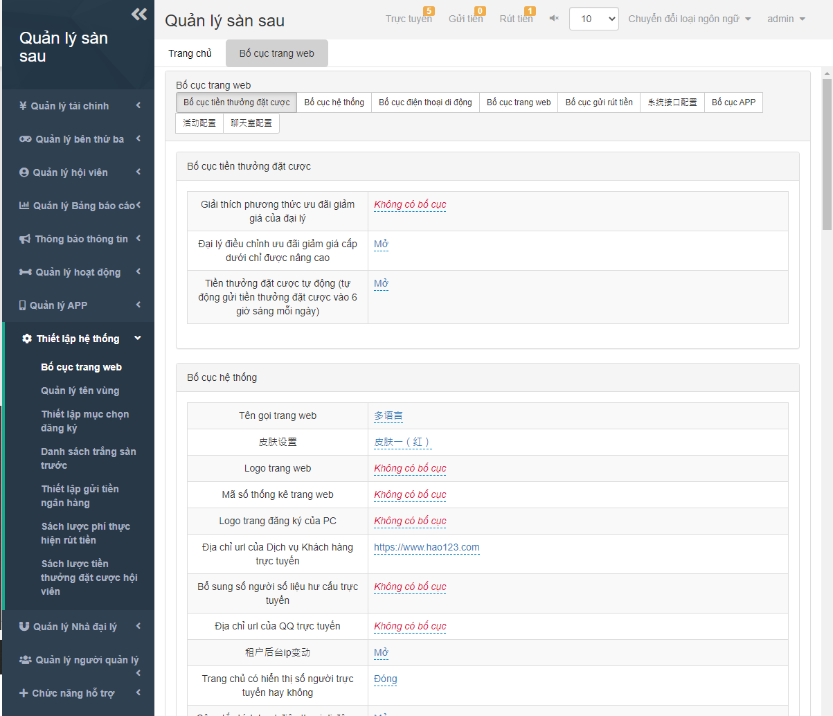
 | 皮肤设置 | 皮膚設置 | Skin settings | Thiết lập giao diện | Setting tema | Pengaturan kulit | ตั้งค่าสกิน
 | 皮肤一(红) | 皮膚一(紅) | Skin 1(red) | Giao diện 1 (Đỏ) | tema pertama (Merah) | Kulit 1 (Merah) | สกิน 1 (สีแดง)
 | 皮肤二(紫) | 皮膚二(紫) | Skin 2(Purple) | Giao diện 1 (Tím) | Tema kedua (Ungu) | Kulit 2 (Ungu) | สกิน 2 (สีม่วง)
 | 租户后台ip变动 | 租戶後臺ip變動 | Tenant back-end IP change | IP hậu đài bên thuê có biến động | Perubahan IP latar belakang penyewa | Perubahan IP back-end penyewa | เปลี่ยนแปลง IP เบื้องหลังระบบของผู้เช่า
 | 支付中心开关 | 支付中心開關 | Payment center switch | Bật tắt trung tâm thanh toán | Suis pusat pembayaran | Sakelar pusat pembayaran | สวิตช์ศูนย์ชำระเงิน
 | 聊天室开关 | 聊天室開關 | Chat room switch | Bật tắt phòng chat | Suis bilik sembang | Sakelar ruang obrolan | สวิตช์ห้องสนทนา
 | 手机支付页面版本 | 手機支付頁面版本 | Mobile payment page version | Trang thanh toán bản di động | Versi halaman pembayaran telefon mudah alih | Versi halaman pembayaran seluler | เวอร์ชั่นหน้าการชำระเงินบนมือถือ
 | 版本1--在线支付模式:先选支付方式再选支付通道 | 版本1--在線支付模式:先選支付方式再選支付通道 | Version 1 - Online payment mode: Select the payment method before select the payment channel | Phiên bản 1 -- Hình thức thanh toán online: Chọn phương thức thanh toán trước sau đó mới chọn nguồn thanh toán | Versi pertama-- mod pembayaran atas talian: Sila pilih kaedah pembayaran dan kemudian saluran pembayaran | Versi 1 - Mode pembayaran online: Pilih metode pembayaran sebelum memilih saluran pembayaran | เวอร์ชั่น1 - โหมดชำระเงินออนไลน์: เลือกโหมดการชำระเงินก่อนเลือกช่องทางการชำระเงิน
 | 版本2--在线支付模式:先选支付通道再选支付方式 | 版本2--在線支付模式:先選支付通道再選支付方式 | Version 2 - Online payment mode: Select the payment channel before select the payment method | Phiên bản 2 -- Hình thức thanh toán online: Chọn nguồn thanh toán trước sau đó mới chọn phương thức thanh toán | Versi kedua--mod pembayaran atas talian: Sila pilih saluran pembayaran dan kemudian kaedah pembayaran | Versi 2 - Mode pembayaran online: Pilih saluran pembayaran sebelum memilih metode pembayaran | เวอร์ชั่น2 - โหมดชำระเงินออนไลน์: เลือกช่องทางการชำระเงินก่อนเลือกโหมดการชำระเงิน
 | 第三方额度提醒数值(低于配置的值提醒) | 第三方額度提醒數值(低於配置的值提醒) | The third-party amount reminder value (below the configured value reminder). | Nhắc nhở số hạn mức của bên thứ ba (Nhắc nhở khi mức số thấp hơn thiết lập) | Nilai peringatan kuota pihak ketiga (Peringatan nilai rendah daripada yang dikonfigurasi) | Nilai pengingat jumlah pihak ketiga (di bawah pengingat nilai yang dikonfigurasi). | เตือนค่ายอดเงินบุคคลที่สาม (เตือนเมื่อต่ำกว่ายอดที่ตั้งค่า)
 | 手机首页是否独立棋牌菜单 | 手機首頁是否獨立棋牌菜單 | Whether the mobile's home page is a separate chess menu | Trang chủ bản di động có tách riêng menu Game Bài không | Adakah halaman utama telefon bimbit mempunyai menu catur individual? | Apakah beranda seluler merupakan menu catur terpisah | หน้าแรกของมือถือแยกจากเมนูไพ่หรือไม่
 | 手机首页是否默认信用玩法 | 手機首頁是否默認信用玩法 | Whether the mobile's home page is the default credit play | Trang chủ bản di động có mặc định kiểu chơi tín dụng không | Adakah halaman utama telefon bimbit menyahkan kredit cara permainan ? | Apakah beranda seluler adalah pemutaran kredit default | หน้าแรกของมือถือค่าเริ่มต้นเป็นวิธีเล่นเครดิตหรือไม่
 | 手机个人中心积分兑换显示 | 手機個人中心積分兌換顯示 | The reward points exchange on Mobile User Profile is display | Trung tâm cá nhân bản di động hiển thị tích điểm quy đổi | Memaparkan halaman pusat peribadi untuk penebusan mata? | Penukaran poin reward pada Profil Pengguna Seluler ditampilkan | แสดงแต้มสะสมในหน้าส่วนตัวของผู้ใช้มือถือ
 | 个人中心是否显示玩法介绍 | 個人中心是否顯示玩法介紹 | Whether the User Profile displays an introduction of play | Trung tâm cá nhân có hiển thị giới thiệu cách chơi không | Adakah halaman pusat peribadi memaparkan pengenalan cara permainan? | Apakah Profil Pengguna menampilkan pengenalan permainan | หน้าส่วนตัวแสดงการแนะนำวิธีการเล่นหรือไม่
 | 手机个人中心优惠活动显示 | 手機個人中心優惠活動顯示 | The bonus events on Mobile User Profile are displayed | Trung tâm cá nhân bản di động hiển thị hoạt động ưu đãi | Memaparkan halaman pusat peribadi untuk aktiviti promosi | Acara bonus di Profil Pengguna Seluler ditampilkan | แสดงโปรโมชั่นในหน้าส่วนตัวของผู้ใช้มือถือ
 | 会员中心是否显示等级信息 | 會員中心是否顯示等級信息 | Whether the Users Center displays level information | Trung tâm hội viên có hiển thị thông tin cấp bậc không | Adakah pusat ahli memaparkan informasi tahap? | Apakah Pusat Pengguna menampilkan informasi level | ศูนย์สมาชิกแสดงข้อมูลเลเวลหรือไม่
 | 手机在线客服新窗口打开 | 手機在線客服新窗口打開 | A new window opens for online customer service | CSKH online bản di động sẽ bật cửa sổ mới | Buka tingkap perkhidmatan pelanggan atas talian bagi telefon bimbit | Jendela baru terbuka untuk layanan pelanggan online | เปิดหน้าต่างบริการลูกค้าออนไลน์
 | 网站出款开启注单审核 | 網站出款開啟注單審核 | Website payment opens the betting note review | Trang xuất khoản mở xét duyệt đơn cược | Semakan bil pertaruhan untuk pembayaran laman web | Pembayaran situs web membuka ulasan catatan taruhan | ชำระเงินทางเว็บไซต์จะเปิดการตรวจสอบบันทึกการเดิมพัน
 | 开启开奖网 | 開啟開獎網 | Open the draw website | Mở trang mở thưởng | Buka rangkaian laman web loteri | Buka situs web undian | เปิดหน้าออกรางวัล
 | 开奖网url | 開獎網url | Draw website url | URL trang mở thưởng | Rangkaian URL laman web loteri | Gambar url situs web | URLหน้าออกรางวัล
 | 告警会员上线声音提示路径 | 告警會員上線聲音提示路徑 | The prompt sound path of alert users login | Link âm thanh nhắc nhở cảnh cáo hội viên online | Amaran bersuara kepada ahli atas talian | Jalur suara yang cepat dari login pengguna peringatan | ช่องทางเสียงเตือนสำหรับผู้ใช้ล็อกอิน
 | 前台隐藏会员账号 | 前臺隱藏會員賬號 | User account is hidden at the front-end | Ẩn tài khoản hội viên đầu trang web | Akaun ahli tersembunyi oleh kaunter penerimaan tetamu | Akun pengguna disembunyikan di ujung depan | บัญชีสมาชิกที่ซ่อนในระบบเบื้องหน้า
 | 前台会员注册开关 | 前臺會員註冊開關 | Users registration switch at the front-end | Bật tắt hội viên đăng ký đầu trang web | Suis pendaftaran ahli kaunter penerimaan tetamu | Sakelar pendaftaran pengguna di ujung depan | สวิตช์ลงทะเบียนสมาชิกระบบเบื้องหน้า
Bố cục điện thoại di động | 手机首页游戏菜单风格 | 手機首頁遊戲菜單風格 | The game menu style on the mobile's home page | Phong cách Menu trò chơi trang chủ bản di động | Gaya menu permainan laman utama telefon bimbit | Gaya menu permainan di beranda seluler | รูปแบบเมนูเกมหน้าแรกของมือถือ
 | 列表模式 | 列表模式 | List mode | Mô hình danh mục | Mod senarai | Mode daftar | โหมดรายการ
 | 分类模式 | 分類模式 | Classification mode | Mô hình phân loại | Mod klasifikasi | Mode klasifikasi | โหมดแยกประเภท
 | 简洁模式 | 簡潔模式 | Simple mode | Mô hình tối giản | Mod ringkas | Mode sederhana | โหมดเรียบง่าย
 | 彩种模式 | 彩種模式 | Lottery type mode | Mô hình loại Xổ Số | Mod corak | Mode tipe lotere | โหมดประเภทล็อตเตอรี่
 | 显示支付通道名称 | 顯示支付通道名稱 | Displays the name of the payment channel | Hiển thị tên gọi nguồn thanh toán | Paparkan nama saluran pembayaran | Menampilkan nama saluran pembayaran | แสดงชื่อช่องการชำระเงิน
 | 手机首页指定彩种 | 手機首頁指定彩種 | The mobile's home page specifies the lottery type | Loại Xổ Số chỉ định trang chủ bản di động | Warna tertentu halaman utama telefon bimbit | Halaman beranda seluler menentukan jenis lotere | ประเภทล็อตเตอรี่ที่ตั้งค่าหน้าแรกบนมือถือ
 | 手机彩票投注键盘 | 手機彩票投注鍵盤 | Mobile lottery betting keyboard | Bàn phím đặt cược Xổ Số bản di động | Papan kekunci pertaruhan loteri telefon bimbit | Keyboard taruhan lotere seluler | แป้นเดิมพันล็อตเตอรี่บนมือถือ
 | 手机pk10玩法简化版 | 手機pk10玩法簡化版 | Mobile PK10 game simplified version | Bản giản hóa kiểu chơi PK10 bản di động | Versi permainan ringkas pk10 telefon bimbit | Versi sederhana game PK10 seluler | เกม pk10 บนมือถือเวอร์ชั่นง่าย
 | 手机蓝色版购彩大厅 | 手機藍色版購彩大廳 | Mobile blue version of the lottery hall | Bản xanh lam đại sảnh Xổ Số bản di động | Dewan loteri edisi biru telefon bimbit | Versi biru seluler dari ruang lotere | ล็อตเตอรี่ฮอลล์บลูเวอร์ชั่น
 | 手机登录页面小按钮风格 | 手機登錄頁面小按鈕風格 | Mobile login page small button style | Phong cách nút nhỏ trang đăng nhập bản di động | Gaya halaman daftar masuk butang kecil telefon bimbit | Gaya tombol kecil halaman login seluler | ปุ่มเล็กหน้าล็อกอิน
 | 手机网页主页模块排序(1.1-官方,1.2-信用,2-真人,3-电子,4-体育,5-棋牌,6-红包游戏,7-电竞，8-捕鱼) | 手機網頁主頁模塊排序(1.1-官方,1.2-信用,2-真人,3-電子,4-體育,5-棋牌,6-紅包遊戲,7-電競，8-捕魚) | 手機網頁主頁模塊排序(1.1-官方,1.2-信用,2-真人,3-電子,4-體育,5-棋牌,6-紅包遊戲,7-電競，8-捕魚) | Thứ tự ô trang chủ bản di động (1.1-Trang chính thức, 1.2-Tín dụng, 2-Live Casino, 3-Slot Games, 4-Thể Thao, 5-Game bài, 6-Game Lì Xì, 7-E-Sports, 8-Bắn Cá) | Susunan modul halaman utama telefon bimbit (1.1 rasmi, 1.2 kredit, 2 orang realiti, 3 digital, 4 sukan, 5 catur, 6 permainan sampul merah, 7 e-sukan, 8 pancing) | Penyortiran modul beranda halaman web seluler (1.1- resmi, 1.2- kredit, 2- orang sungguhan, 3- elektronik, 4- olahraga, 5- catur, 6- permainan paket merah, 7- e-sports, 8- memancing) | เรียงลำดับในหน้าหลักมือถือ (1.1-ออฟฟิเชียลเพจ, 1.2-เครดิต, 2-ไลฟ์สด, 3-วิดีโอเกม,4-กีฬา, 5-ไพ่, 6-เกมอั่งเปา, 7-อีสปอร์ต, 8-ตกปลา)
 | 手机首页logo(规格:170*50) | 手機首頁logo(規格:170*50) | Mobile home page logo (specs: 170 x 50) | Logo trang chủ bản di động (Quy cách: 170*50) | Logo laman utama telfon bimbit (spesifikasi: 17-*50) | Logo beranda seluler (spesifikasi: 170 x 50) | logoหน้าหลักมือถือ(ขนาด: 170*50)
 | 是否开启超级签名 | 是否開啟超級簽名 | Whether to turn on super-signatures | Có mở ký tên siêu cấp không | Membenarkan tandatangan super ? | Apakah akan mengaktifkan tanda tangan super | เปิดใช้ซุปเปอร์ซิกเนเจอร์หรือไม่
 | 仿原生版本(WAP2.0)底部优惠活动自定义菜单名称 | 仿原生版本(WAP2.0)底部優惠活動自定義菜單名稱 | Bionic Native Version (WAP 2.0) the custom menu name of bonus event at the bottom | Mô phỏng tên gọi menu tự định nghĩa của hoạt động ưu đãi khu dưới cùng của bản gốc (WAP2.0) | Nama peniruan di bahagian bawah aktiviti promosi versi asli (WAP2.0) | Versi Bionic Native (WAP 2.0) nama menu kustom acara bonus di bagian bawah | ไบออนิกเนทีฟเวอร์ชั่น (WAP 2.0) ชื่อเมนูกำหนดเองสำหรับโปรโมชั่นด้านล่าง
 | 仿原生版本(WAP2.0)底部优惠活动自定义菜单链接 | 仿原生版本(WAP2.0)底部優惠活動自定義菜單鏈接 | Bionic Native Version (WAP 2.0) the custom menu link of bonus event at the bottom | Mô phỏng link menu tự định nghĩa của hoạt động ưu đãi khu dưới cùng của bản gốc (WAP2.0) | Pautan peniruan di bahagian bawah aktiviti promosi versi asli (WAP2.0) | Versi Bionic Native (WAP 2.0) tautan menu kustom acara bonus di bagian bawah | ไบออนิกเนทีฟเวอร์ชั่น (WAP 2.0) ลิงก์เมนูกำหนดเองสำหรับโปรโมชั่นด้านล่าง
 | 仿原生版本(WAP2.0)底部开奖结果自定义菜单名称 | 仿原生版本(WAP2.0)底部開獎結果自定義菜單名稱 | Bionic Native Version (WAP 2.0) the custom menu name of winning numbers at the bottom | Mô phỏng tên gọi menu tự định nghĩa của kết quả mở thưởng khu dưới cùng của bản gốc (WAP2.0) | Nama peniruan di bahagian bawah keputusan loteri versi asli (WAP2.0) | Versi Bionic Native (WAP 2.0) nama menu kustom untuk nomor pemenang di bagian bawah | ไบออนิกเนทีฟเวอร์ชั่น (WAP 2.0) ชื่อเมนูกำหนดเองสำหรับผลรางวัลด้านล่าง
 | 仿原生版本(WAP2.0)底部开奖结果自定义菜单链接 | 仿原生版本(WAP2.0)底部開獎結果自定義菜單鏈接 | Bionic Native Version (WAP 2.0) the custom menu link of winning numbers at the bottom | Mô phỏng link menu tự định nghĩa của kết quả mở thưởng khu dưới cùng của bản gốc (WAP2.0) | Pautan peniruan di bahagian bawah keputusan loteriversi asli (WAP2.0) | Versi Bionic Native (WAP 2.0) tautan menu kustom untuk nomor pemenang di bagian bawah | ไบออนิกเนทีฟเวอร์ชั่น (WAP 2.0) ลิงก์เมนูกำหนดเองสำหรับผลรางวัลด้านล่าง
 | 仿原生版本(WAP2.0)自定义红包地址链接 | 仿原生版本(WAP2.0)自定義紅包地址鏈接 | Bionic Native Version (WAP 2.0) the custom red envelope bonus address link | Mô phỏng link địa chỉ lì xì tự định nghĩa của bản gốc (WAP2.0) | Pautan peniruan alamat sampul merah versi asli (WAP2.0) | Versi Bionic Native (WAP 2.0) tautan alamat bonus amplop merah khusus | ไบออนิกเนทีฟเวอร์ชั่น (WAP 2.0) กำหนดที่อยู่ลิงก์อั่งเปาเอง
 | 仿原生版本(WAP2.0)首页APP下载自定义菜单名称 | 仿原生版本(WAP2.0)首頁APP下載自定義菜單名稱 | Bionic Native Version (WAP 2.0) the custom menu name of APP download at the home page | Mô phỏng tên gọi menu tự định nghĩa của trang chủ tải APP của bản gốc (WAP2.0) | Nama peniruan menu halaman utama muat turun aplikasi versi asli (WAP2.0) | Versi Bionic Native (WAP 2.0) nama menu kustom dari unduhan APLIKASI di halaman beranda | ไบออนิกเนทีฟเวอร์ชั่น (WAP 2.0) ชื่อเมนูกำหนดเองสำหรับหน้าโหลดAPP
 | 仿原生版本(WAP2.0)首页APP下载自定义菜单链接 | 仿原生版本(WAP2.0)首頁APP下載自定義菜單鏈接 | Bionic Native Version (WAP 2.0) the custom menu link of APP download at the home page | Mô phỏng link menu tự định nghĩa của trang chủ tải APP của bản gốc (WAP2.0) | Pautan peniruan menu halaman utama muat turun aplikasi versi asli(WAP2.0) | Versi Bionic Native (WAP 2.0) tautan menu kustom dari unduhan APLIKASI di halaman beranda | ไบออนิกเนทีฟเวอร์ชั่น (WAP 2.0) ลิงก์เมนูกำหนดเองสำหรับหน้าโหลดAPP
 | 仿原生版本(WAP2.0)首页在线客服自定义菜单名称 | 仿原生版本(WAP2.0)首頁在線客服自定義菜單名稱 | Bionic Native Version (WAP 2.0) the custom menu name of online customer service at the home page | Mô phỏng tên gọi menu tự định nghĩa của CSKH online trang chủ của bản gốc (WAP2.0) | Nama peniruan menu halaman utama perkhidmatan pelanggan atas talian versi asli (WAP2.0) | Versi Bionic Native (WAP 2.0) nama menu kustom dari layanan pelanggan online di halaman beranda | ไบออนิกเนทีฟเวอร์ชั่น (WAP 2.0) ชื่อเมนูกำหนดเองสำหรับหน้าบริการลูกค้าออนไลน์
 | 仿原生版本(WAP2.0)首页在线客服自定义菜单链接 | 仿原生版本(WAP2.0)首頁在線客服自定義菜單鏈接 | Bionic Native Version (WAP 2.0) the custom menu link of online customer service at the home page | Mô phỏng link menu tự định nghĩa của CSKH online trang chủ của bản gốc (WAP2.0) | Pautan peniruan menu halaman utama perkhidmatan pelanggan atas talian versi asli (WAP2.0) | Versi Bionic Native (WAP 2.0) tautan menu kustom dari layanan pelanggan online di halaman beranda | ไบออนิกเนทีฟเวอร์ชั่น (WAP 2.0) ลิงก์เมนูกำหนดเองสำหรับหน้าบริการลูกค้าออนไลน์
 | 关闭仿原生版本(WAP2.0)首页底部“+”号工具栏 | 關閉仿原生版本(WAP2.0)首頁底部“+”號工具欄 | Turn off the bionic version (WAP2.0) "+" toolbar at the bottom of home page | Tắt mô phỏng mục công cụ dấu "+" khu dưới cùng trang chủ của bản gốc (WAP2.0) | Tutup bar alatan "+" di bawah bahagian bawah halaman utama peniruan versi asli (WAP2.0) | Matikan toolbar "+" versi bionik (WAP2.0) di bagian bawah halaman beranda | ปิดไบออนิกเวอร์ชั่น (WAP 2.0) "+" ทูลบาร์ด้านล่างหน้าหลัก
 | 关闭仿原生版本(WAP2.0)首页推荐好友链接 | 關閉仿原生版本(WAP2.0)首頁推薦好友鏈接 | Turn off the bionic version (WAP2.0) the link of freind promot at the home page | Tắt mô phỏng link giới thiệu bạn bè trang chủ của bản gốc (WAP2.0) | Tutup pautan pengesyoran rakan halaman utama peniruan versi asli | Matikan versi bionik (WAP2.0) tautan promosi teman di halaman beranda | ปิดไบออนิกเวอร์ชั่น (WAP 2.0) ลิงก์แนะนำเพื่อนหน้าหลัก
 | 关闭仿原生版本(WAP2.0)支付小括号提示语 | 關閉仿原生版本(WAP2.0)支付小括號提示語 | Turn off the bionic version (WAP2.0) the prompt of payment's "( )" | Tắt mô phỏng phần mở ngoặc nhắc nhở phần thanh toán của bản gốc (WAP2.0) | Tutup bunyi notifikasi pembayaran peniruan versi asli | Matikan versi bionik (WAP2.0) perintah pembayaran "()" | ปิดไบออนิกเวอร์ชั่น (WAP 2.0) แสดงชำระเงิน "( )"
 | 手机网页开启新版红包页面 | 手機網頁開啟新版紅包頁面 | The mobile phone page opens a new version of the red envelope page | Bản di động mở trang lì xì bản mới | Buka halaman sampul merah baru di laman web telefon bimbit | Halaman ponsel membuka versi baru dari halaman amplop merah | เปิดใช้หน้าอั่งเปาเวอร์ชั่นใหม่
 | 开启仿原生版本(WAP2.0)投注页新版底部工具栏 | 開啟仿原生版本(WAP2.0)投注頁新版底部工具欄 | Turn on the bionic version (WAP 2.0) the toolbar at the bottom of new version betting page | Mở mô phỏng mục công cụ của trang đặt cược mới phần dưới cùng của bản gốc (WAP2.0) | Buka bar alatan halaman pertaruhan versi baru peniruan versi asli (WAP2.0) | Nyalakan versi bionik (WAP 2.0) bilah alat di bagian bawah halaman taruhan versi baru | เปิดไบออนิกเวอร์ชั่น (WAP 2.0) ทูลบาร์ด้านล่างหน้าเดิมพันเวอร์ชั่นใหม่
 | WAP支付新版本 | WAP支付新版本 | WAP payment new version | Thanh toán WAP phiên bản mới | Versi baru pembayaran WAP | Pembayaran WAP versi baru | WAP ชำระเงินเวอร์ชั่นใหม่
Bố cục trang web | 普通 | 普通 | Normal | Thông thường | Biasa | Normal | ทั่วไป
 | 算法 | 算法 | Algorithm | Cách tính | Cara mengira | Algoritma | อัลกอริทึม
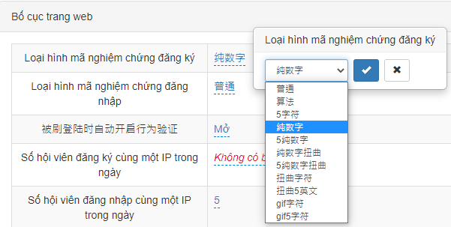
 | 5字符 | 5字符 | 5 characters | 5 ký tự | 5 watak | 5 karakter | 5อักษร
 | 纯数字 | 純數字 | Pure numbers | Chữ số | Nombor digital | Angka murni | ตัวเลขล้วน
 | 5纯数字 | 5純數字 | 5 Pure number | 5 chữ số | 5 nombor digital | 5 Bilangan murni | 5เลขล้วน
 | 纯数字扭曲 | 純數字扭曲 | Pure number distortion | Chữ số Captcha | Putarbelit nombor digital | Distorsi angka murni | ตัวเลขบิดเบือน
 | 5纯数字扭曲 | 5純數字扭曲 | 5 Pure number distortion | 5 chữ số Captcha | Putarbelit 5 nombor digital | 5 Distorsi bilangan murni | 5ตัวเลขบิดเบือน
 | 扭曲字符 | 扭曲字符 | Distorted characters | Ký tự Captcha | Putarbelit watak | Karakter terdistorsi | อักษรบิดเบือน
 | 扭曲5英文 | 扭曲5英文 | Twist 5 English | 5 chữ cái Captcha | Putarbelit 5 Inggeris | Putar 5 Bahasa Inggris | 5อักษรบิดเบือน
 | gif字符 | gif字符 | gif characters | Ký tự gif | Watak Gif | Karakter gif | อักษรgif
 | gif5字符 | gif5字符 | gif5 characters | 5 ký tự gif | Watak Gif5 | Karakter gif5 | 5อักษรgif
 | 被刷登陆时自动开启行为验证 | 被刷登陸時自動開啟行為驗證 | Behavior verification is automatically turned on when some users repeat login | Khi quét mới đăng nhập tự động mở để kiểm chứng | Aktifkan pengesahan tingkah laku secara automatik semasa daftar masuk | Verifikasi perilaku secara otomatis dihidupkan ketika beberapa pengguna mengulangi login | เมื่อถูกล็อกอินรัวระบบจะใช้ระบบยืนยันตัวตนอัตโนมัติ
 | 后台登陆白名单 | 後臺登陸白名單 | The login whitelist of back-end | Danh sách trắng đăng nhập hậu đài | Senarai nama putih daftar masuk laman web pemain | Daftar putih login back-end | ล็อกอินไวท์ลิสต์ระบบเบื้องหลัง
 | 试玩账号初始会员金额 | 試玩賬號初始會員金額 | The initial user money of trial account | Số tiền ban đầu của tài khoản chơi thử | Jumlah akaun percubaan keahlian awal | Uang pengguna awal dari akun percobaan | ยอดเงินเริ่มต้นบัญชีทดลองเล่น
 | 试玩账号初始反水值 | 試玩賬號初始反水值 | The initial rebate of trial account | Mức hoàn tiền ban đầu của tài khoản chơi thử | Nilai rebat akaun percubaan keahlian awal | Rabat awal akun percobaan | ยอดเทิร์นเริ่มต้นบัญชีทดลองเล่น
 | 会员发送站内信 | 會員發送站內信 | Users send station letters | Hội viên gửi thư cá nhân | Ahli menghantar surat dalam stesen | Pengguna mengirim surat stasiun | คลังจดหมายสมาชิก
Bố cục gửi rút tiền | 支付说明列表页详情页是否同步 | 支付說明列表頁詳情頁是否同步 | Whether the payment description list page details page is synchronized | Có đồng bộ chi tiết trang của trang danh mục hướng dẫn thanh toán không | Adakah halaman butiran pembayaran selaras dengan halaman perincian? | Apakah halaman detail halaman daftar deskripsi pembayaran disinkronkan | ซิงโครไนซ์หน้ารายละเอียดหน้ารายการชำระเงินหรือไม่
 | 支付页面显示二维码 | 支付頁面顯示二維碼 | The payment page displays a QR code | Trang thanh toán hiển thị mã QR | Memaparkan bar kod halaman pembayaran | Halaman pembayaran menampilkan kode QR | หน้าชำระเงินแสดงคิวอาร์โค้ด
 | 放款额度 | 放款額度 | The amount of the loan | Hạn mức xuất khoản | Jumlah pinjaman | Jumlah pinjaman | ยอดเงินกู้
 | 后台提款审核提示声音路径 | 後臺提款審核提示聲音路徑 | The prompt sound path of withdrawal review at the back-end | Link âm thanh nhắc nhở xét duyệt rút tiền của hậu đài | Laluan bunyi notifikasi semakan pengeluaran wang laman web pemain | Jalur suara cepat dari tinjauan penarikan di bagian belakang | เสียงเตือนอนุมัติการถอนเงินระบบเบื้องหลัง
 | 后台首充提示声音开关 | 後臺首充提示聲音開關 | The first deposit prompt sound switch at the back-end | Bật tắt âm thanh nhắc nhở nạp lần đầu của hậu đài | suis bunyi notifikasi top-up pertama laman web pemain | Tombol suara prompt deposit pertama di bagian belakang | สวิตช์เสียงเตือนแรกฝากระบบเบื้องหลัง
 | 后台首充提示声音路径 | 後臺首充提示聲音路徑 | The prompt sound path of first deposit at the back-end | Link âm thanh nhắc nhở nạp lần đầu của hậu đài | Laluan bunyi notifikasi top-up pertama laman web pemain | Jalur suara yang cepat dari deposit pertama di ujung belakang | เสียงเตือนแรกฝากระบบเบื้องหลัง
 | 快速入款支付说明 | 快速入款支付說明 | Quick deposit payment instructions | Hướng dẫn thanh toán nạp tiền nhanh | Penerangan pembayaran deposit singkat | Instruksi pembayaran deposit cepat | คำแนะนำการฝากเงินด่วน
 | 快速入款温馨提示 | 快速入款溫馨提示 | Quick deposit payment tips | Nhắc nhở nạp tiền nhanh | Notifikasi deposit singkat | Tip pembayaran deposit cepat | เคล็ดลับการฝากเงินด่วน
 | 是否开启快速入款备注 | 是否開啟快速入款備註 | Whether to turn on quick deposit payment notes | Có mở ghi chú nạp tiền nhanh không | Buka nota deposit singkat ? | Apakah akan mengaktifkan catatan pembayaran deposit cepat | เปิดหมายเหตุฝากเงินด่วนหรือไม่
 | 美团入款支付说明 | 美團入款支付說明 | Payment help of Meituan-Dianping deposit | Hướng dẫn thanh toán nạp tiền qua Meituan | Penerangan pembayaran deposit Meituan | Bantuan pembayaran deposit Meituan-Dianping | คำแนะนำการฝากเงิน Meituan
 | 云闪付入款支付说明 | 雲閃付入款支付說明 | Payment help of UnionPay deposit | Hướng dẫn thanh toán nạp tiền qua UnionPay | Penerangan pembayaran deposit Cloud QuickPass | Bantuan pembayaran deposit UnionPay | คำแนะนำการฝากเงิน UnionPay
 | QQ入款支付说明 | QQ入款支付說明 | Payment help of QQ deposit | Hướng dẫn thanh toán nạp tiền qua QQ | Penerangan pembayaran deposit QQ | Bantuan pembayaran deposit QQ | คำแนะนำกาฝากเงิน QQ
 | 微信入款支付说明 | 微信入款支付說明 | Payment help of Wechat deposit | Hướng dẫn thanh toán nạp tiền qua Wechat | Penerangan pembayaran deposut Wechat | Bantuan pembayaran deposit WeChat | คำแนะนำการฝากเงิน WeChat
 | 支付宝入款支付说明 | 支付寶入款支付說明 | Payment help of Alipay deposit | Hướng dẫn thanh toán nạp tiền qua AliPay | Penerangan pembayaran deposit Alipay | Bantuan pembayaran deposit Alipay | คำแนะนำการฝากเงิน Alipay
 | 微信支付宝入款支付说明 | 微信支付寶入款支付說明 | Payment help of Wechat Alipay deposit | Hướng dẫn thanh toán nạp tiền qua Wechat AliPay | Penerangan pembayaran deposit Alipay Wechat | Bantuan pembayaran deposit WeChat Alipay | คำแนะนำการฝากเงิน WeChat Alipay
 | 第三方入款提交页支付说明 | 第三方入款提交頁支付說明 | Payment help of third-party deposit submit page | Hướng dẫn thanh toán tại trang tạo đơn nạp tiền qua bên thứ ba | Penerangan pembayaran deposit halaman pihak ketiga | Bantuan pembayaran halaman pengiriman deposit pihak ketiga | คำแนะนำการฝากเงินในหน้าการส่งเงินฝากของบุคคลที่สาม
 | PC显示支付通道名称 | PC顯示支付通道名稱 | The PC displays the name of the payment channel | PC hiển thị tên gọi nguồn thanh toán | PC memaparkan nama saluran pembayaran | PC menampilkan nama saluran pembayaran | PC แสดงชื่อช่องทางการชำระเงิน
 | 网站充值查询条件多选 | 網站充值查詢條件多選 | The website deposit search condition is multi-selected | Chọn nhiều điều kiện tra cứu nạp tiền của trang web | Pelbagai syarat pertanyaan top-up laman web | Kondisi pencarian deposit situs web multi-pilihan | ตัวเลือกเงื่อนไขค้นหาค่าฝากบนเว็บ
 | 入款跳转快速入款 | 入款跳轉快速入款 | The deposit jumps into the quick deposit | Nạp tiền chuyển nạp tiền nhanh | Deposit menukar ke deposit singkat | deposit tersebut melompat ke deposit cepat | เปลี่ยนเป็นฝากเงินด่วน
 | 是否开启代付验证码 | 是否開啟代付驗證碼 | Whether to turn on the verification code of pay on behalf | Có mở mã kiểm chứng chi hộ không | Aktifkan kod pengesahan pembayaran pengantian? | Apakah akan mengaktifkan kode verifikasi pembayaran atas nama | เปิดใช้งานรหัสยืนยันการชำระเงินในนามหรือไม่
 | 是否开启代付取消 | 是否開啟代付取消 | Whether to turn on the pay on behalf cancellation | Có mở hủy chi hộ không | Batalkan pembayaran pengantian? | Apakah akan mengaktifkan pembatalan pembayaran atas nama | ยกเลิกการใช้การชำระเงินในนามหรือไม่
 | 是否开启代付 | 是否開啟代付 | Whether to turn on the pay on behalf | Có mở chi hộ không | Aktifkan pembayaran pengantian? | Apakah akan mengaktifkan pembayaran atas nama | เปิดการชำระเงินในนามหรือไม่
 | PC端支付页面版本 | PC端支付頁面版本 | PC-side payment page version | Phiên bản trang thanh toán đầu PC | Veris halaman pembayaran PC | Versi halaman pembayaran PC | เวอร์ชันหน้าการชำระเงินบนพีซี
 | 第三方支付说明 | 第三方支付說明 | Third-party payment help | Hướng dẫn thanh toán bên thứ ba | Penerangan pembayaran pihak ketiga | Bantuan pembayaran pihak ketiga | คำอธิบายการชำระเงินของบุคคลที่สาม
 | 代付是否定时更改秘钥 | 代付是否定時更改秘鑰 | Whether the the pay on behalf changes the key on a timely | Chi hộ có định kỳ thay đổi Screct Key không | Tukar kunci rahsia pembayaran pengantian? | Apakah pembayaran atas nama mengubah kunci tepat waktu | เปลี่ยนรหัสเป็นประจำหรือไม่
 | 同时多笔在线充值订单 | 同時多筆在線充值訂單 | Multiple online deposit orders at the same time | Đồng thời nạp online nhiều đơn nạp | Banyak pesanan top-up sedang dijalankan atas talian pada masa yang sama | Beberapa pesanan deposit online pada saat bersamaan | คำสั่งฝากเงินออนไลน์หลายรายการในเวลาเดียวกัน
系统接口配置 | 系统接口配置 | 系統接口配置 | The system interface configuration | Thiết lập cổng hệ thống | Konfigurasi muka sistem | Konfigurasi antarmuka sistem | การกำหนดค่าอินเทอร์เฟซระบบ
 | 系统接口KEY | 系統接口KEY | System interface's KEY | KEY cổng hệ thống | Kunci muka sistem | KUNCI antarmuka sistem | KEYอินเทอร์เฟซระบบ
 | 系统接口IP白名单 | 系統接口IP白名單 | System interface's IP whitelist | Danh sách trắng IP cổng hệ thống | senarai nama putih IP muka sistem | Daftar putih IP antarmuka sistem | ไวท์ลิสต์ IP อินเทอร์เฟซระบบ
 | YGApi投注访问页链接 | YGApi投注訪問頁鏈接 | YG Api betting access page link | Link trang truy cập đặt cược TGApi | Pautan halaman akses pertaruhan YGApi | Tautan halaman akses taruhan YG Api | ลิงก์หน้าเข้าถึงการเดิมพัน YGApi
 | 系统接口AES KEY | 系統接口AES KEY | System interface AES KEY | AES KEY cổng hệ thống | Muka sistem Kunci AES | Antarmuka sistem AES KEY | อินเทอร์เฟซระบบ AES KEY
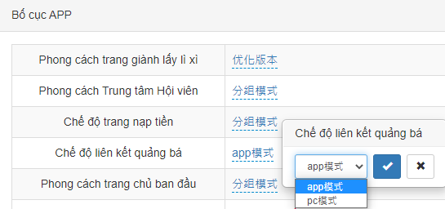
Bố cục APP | 经典版本 | 經典版本 | Classic version | Bản kinh điển | Versi Klasik | Versi klasik | รุ่นคลาสสิก
 | 优化版本 | 優化版本 | Optimized version | Bản ưu hóa | Versi dioptimumkan | Versi yang dioptimalkan | รุ่นออปติไมซ์
 | 分组模式 | 分組模式 | Group mode | Mô hình phân nhóm | Mod kumpulan | Mode grup | โหมดกลุ่ม
 | 经典模式 | 經典模式 | Classic mode | Mô hình kinh điển | Mod klasik | Mode klasik | โหมดคลาสสิก
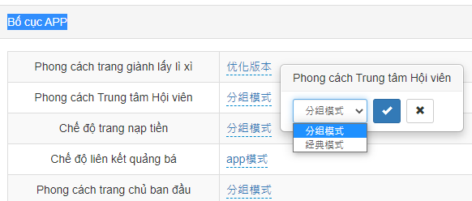
 | app模式 | app模式 | APP mode | Mô hình app | Mod aplikasi | Mode APLIKASI | โหมด app
 | pc模式 | pc模式 | PC mode | Mô hình pc | Mod PC | Mode PC | โหมด PC
 | 浏览器打开 | 瀏覽器打開 | Use the browser opens | Mở trình duyệt | Buka dalam semak imbas | Gunakan browser terbuka | เปิดเบราว์เซอร์
 | 应用内部打开 | 應用內部打開 | Use the app internally opens | Mở ứng dụng nội bộ | Buka dalam aplikasi | Gunakan aplikasi yang dibuka secara internal | เปิดภายในแอพ
 | 版本1--经典版本 | 版本1--經典版本 | Version 1 - Classic version | Phiên bản 1 -- Bản kinh điển | Versi Pertama- versi klasik | Versi 1-Versi klasik | เวอร์ชั่น 1 - เวอร์ชั่นคลาสสิก
 | 版本2--优化版本 | 版本2--優化版本 | Version 2 - Optimized version | Phiên bản 2 -- Bản ưu hóa | Veris Kedua- versi dioptimumkan | Versi 2-Versi yang dioptimalkan | เวอร์ชั่น 2 - เวอร์ชั่นออปติไมซ์
 | 1分钟 | 1分鐘 | 1 minute | 1 phút | 1 minit | 1 menit | 1 นาที
 | 2分钟 | 2分鐘 | 2 minutes | 2 phút | 2 minit | 2 menit | 2 นาที
 | 5分钟 | 5分鐘 | 5 minutes | 5 phút | 5 minit | 5 menit | 5 นาที
 | 10分钟 | 10分鐘 | 10 minutes | 10 phút | 10 minit | 10 menit | 10 นาที
 | 15分钟 | 15分鐘 | 15 minutes | 15 phút | 15 minit | 15 menit | 15 นาที
 | 原生聊天室 | 原生聊天室 | Native chat room | Phòng chat ban đầu | Bilik sembang asal | Ruang obrolan asli | เนทีฟแชทรูม
 | 注单详情中是否显示继续下注按钮 | 注單詳情中是否顯示繼續下注按鈕 | Whether the continue betting button is displayed in the betting order details | Trong chi tiết đơn cược có hiển thị nút tiếp tục đặt cược không | Adakah butang taruhan terus dipaparkan dalam perincian pertaruhan | Apakah tombol lanjutkan taruhan ditampilkan dalam detail pesanan taruhan | แสดงปุ่มเดิมพันต่อในบิลรายละเอียดเดิมพันหรือไม่
 | 开奖网 | 開獎網 | Draw website | Web mở thưởng | Laman web pemenangan loteri | Gambar situs web | หน้าออกรางวัล
 | 原生封盘时允许开始进入下一期投注 | 原生封盤時允許開始進入下一期投注 | The original closure allows the start of next bet | Khi trang gốc đóng kèo cho phép bắt đầu vào kỳ đặt cược tiếp theo | Pertaruhan seterusnya dibenarkan selepas pertaruhan asal ditutup | Penutupan asli memungkinkan dimulainya taruhan berikutnya | เมื่อปิดกระดานแล้วจะอนุญาตให้เข้าสู่การเดิมพันต่อไป
 | 玩法说明展示方式 | 玩法說明展示方式 | How to play explains how to show it | Phương thức hiển thị hướng dẫn cách chơi | Cara permainan | Cara bermain menjelaskan cara menampilkannya | วิธีแสดงคำอธิบายการเล่น
 | 页面展示 | 頁面展示 | Page to show | Hiển thị trang | Penampilan halaman | Halaman untuk ditampilkan | แสดงหน้าเพจ
 | 弹窗展示 | 彈窗展示 | Pop-up window to show | Hiển thị bật cửa sổ | Penampilan tingkap timbul | Jendela pop-up untuk ditampilkan | หน้าต่างป๊อปอัพ
 | 投注页返水条显示开关 | 投注頁返水條顯示開關 | Rebate bar display switch at the betting page | Hiển thị bật tắt hoàn tiền trang đặt cược | Adakah butang taruhan terus dipaparkan dalam halaman rebat pertaruhan | Tombol tampilan bilah rabat di halaman taruhan | สวิตช์แสดงยอดเทิร์นหน้าเดิมพัน
 | 单信用玩法时将信用玩法文字强制为官方玩法 | 單信用玩法時將信用玩法文字強制為官方玩法 | when single credit play the text of credit play is forced as the official play | Khi chỉ có kiểu chơi tín dụng sẽ cưỡng chế đổi chữ của kiểu chơi tín dụng thành kiểu chơi trang chính thức | Permainan kredit dipaksa sebagai cara permainan rasmi untuk permainan kredit tunggal | Ketika permainan kredit tunggal teks permainan kredit dipaksa sebagai permainan resmi | เมื่อเล่นเครดิตเดี่ยวข้อความของการเล่นเครดิตจะถูกบังคับให้เป็นการเล่นอย่างเป็นทางการ
 | 简约版投注页显示倍数调整框 | 簡約版投注頁顯示倍數調整框 | The simple betting page shows the multiply adjustment box | Khung điều chỉnh bội số hiển thị tại trang đặt cược bản giản hóa | Halaman pertaruhan versi mudah memaparkan kotak penyesuaian ganda | Halaman taruhan sederhana menunjukkan kotak penyesuaian perkalian | แสดงกล่องปรับตัวคูณในหน้าเดิมพันอย่างง่าย
 | 简约版投注页显示元角分模式 | 簡約版投注頁顯示元角分模式 | The simple betting page shows the dollar-dime-bai mode | Trang đặt cược bản giản hóa hiển thị mô hình đồng lẻ | Halaman pertaruhan versi mudah memaparkan mod mata | Halaman taruhan sederhana menunjukkan mode dolar-dime-bai | แสดงโหมดค่าต่ำสุดในหน้าเดิมพันอย่างง่าย
 | 信用版投注注单页底部快捷金额是否显示 | 信用版投注注單頁底部快捷金額是否顯示 | Whether the quick amount is displayed at the bottom of Credit Play betting order page | Bản tín dụng có hiển thị số tiền nhanh tại phần dưới cùng của trang đơn đặt cược không | Adakah halaman pertaruhan versi kredit memaparkan jumlah singkat di bahagian bawah | Apakah jumlah cepat ditampilkan di bagian bawah halaman urutan taruhan Putar Kredit | แสดงยอดเงินอย่างรวดเร็วด้านล่างของหน้ายิลเดิมพันเวอร์ชั่นเครดิตหรือไม่
 | 投注成功后是否需要重置元角分模式 | 投注成功後是否需要重置元角分模式 | Whether need to reset the dollar-dime-bai mode after a successful bet | Sau khi đặt cược thành công có cần reset mô hình đồng lẻ không | Adakah keperluan untuk menetapkan semula mod mata selepas pertaruhan berjaya | Apakah perlu mengatur ulang mode dolar-dime-bai setelah taruhan berhasil | เดิมพันสำเร็จแล้วต้องการรีเซ็ตโหมดค่าเริ่มต้นต่ำสุดหรือไม่
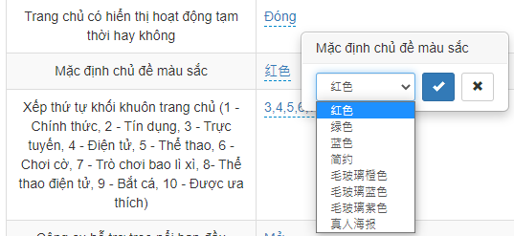
 | 红色 | 紅色 | Red | Màu đỏ | Warna merah | Merah | แดง
 | 绿色 | 綠色 | Green | Màu xanh lục | Warna hijau | Hijau | เขียว
 | 蓝色 | 藍色 | Blue | Màu xanh lam | Warna biru | Biru | น้ำเงิน
 | 简约 | 簡約 | Simple | Giản hóa | Mudah | Sederhana | เรียบง่าย
 | 毛玻璃橙色 | 毛玻璃橙色 | Color of frosted glass orange | Kính phủ mờ cam | Warna oren kaca fros | Warna kaca buram oranye | กระจกฝ้าส้ม
 | 毛玻璃蓝色 | 毛玻璃藍色 | Color of frosted glass blue | Kính phủ mờ lam | Warna biru kaca fros | Warna kaca buram biru | กระจกฝ้าน้ำเงิน
 | 毛玻璃紫色 | 毛玻璃紫色 | Color of frosted glass purple | Kính phủ mờ tím | Warna ungu kaca fros | Warna kaca buram ungu | กระจกฝ้าม่วง
 | 真人海报 | 真人海報 | Live casino poster | Poster Live | Poster realiti | Poster kasino langsung | โปสเตอร์ไลฟ์คาสิโน
 | 立即体验 | 立即體驗 | Try it now | Trải nghiệm ngay | Sertai segera | Coba sekarang | ลองเลย
 | 前台是否显示会员转代理开关 | 前臺是否顯示會員轉代理開關 | Whether the front-end shows the user-to-agent switch | Đầu trang web có hiển thị bật tắt hội viên chuyển đại lý | Adakah meja depan memaparkan suis pertukaran ahli ke agent | Apakah front-end menampilkan pengalih pengguna-ke-agen | แสดงสวิตช์สลับผู้ใช้และเอเย่นต์ระบบเบื้องหน้าหรือไม่
 | 充值页版本 | 充值頁版本 | The deposit page version | Phiên bản trang nạp tiền | Laman web top-up | Versi halaman deposit | หน้าเวอร์ชั่นฝากเงิน
 | 版本1--原生版本 | 版本1--原生版本 | Version 1 - Native version | Phiên bản 1 -- Bản gốc | Versi 1- versi asal | Versi 1-Versi asli | เวอร์ชั่น 1 - เนทีฟเวอร์ชั่น
 | 版本2--WAP版本 | 版本2--WAP版本 | Version 2 - WAP version | Phiên bản 2 -- Bản WAP | Versi 2- versi WAP | Versi 2-Versi WAP | เวอร์ชั่น 2 - WAP เวอร์ชั่น
活动配置 | 活动配置 | 活動配置 | Event configuration | Thiết lập hoạt động | Konfigurasi aktiviti | Konfigurasi acara | ตั้งค่ากิจกรรม
 | 电脑端每日加奖背景图片 | 電腦端每日加獎背景圖片 | The background picture of the daily prize at the front-end | Hình bối cảnh thưởng mỗi ngày đầu PC | Gambar bonus harian di komputer | Gambar latar belakang hadiah harian di bagian depan | พื้นหลังรางวัลรายวันบนคอมพิวเตอร์
聊天室配置 | 聊天室配置 | 聊天室配置 | Chat room configuration | Thiết lập phòng chat | Konfigurasi bilik sembang | Konfigurasi ruang obrolan | ตั้งค่าห้องแชท
 | 启用PC版聊天室 | 啟用PC版聊天室 | Enable PC chat rooms | Mở phòng chat bản PC | Aktifkan bilik sembang versi PC | Aktifkan ruang obrolan PC | เปิดใช้ห้องแชท PC
 | 启用简版聊天室(密聊版) | 啟用簡版聊天室(密聊版) | Enable simple chat rooms (secret chat version) | Mở phòng chat bản giản hóa (Bản chat riêng) | Aktifkan bilik sembang versi mudah (Versi rahsia) | Aktifkan ruang obrolan sederhana (versi obrolan rahasia) | เปิดใช้ห้องแชทอย่างง่าย (แชทลับ)
 | 启用PC版小屏浮窗(仅在未启用PC版时有效) | 啟用PC版小屏浮窗(僅在未啟用PC版時有效) | Enable the PC version of the small screen floating window (valid only if the PC version is not enabled) | Mở cửa sổ nổi bản PC (Chỉ có hiệu lực khi bản PC chưa mở) | Aktifkan tingkap terapung versi PC (Hanya berlaku apabila versi PC tidak diaktifkan) | Aktifkan versi PC dari jendela layar kecil (hanya valid jika versi PC tidak diaktifkan) | เปิดใช้หน้าต่างป๊อปอัพเวอร์ชั่นpc(มีผลเฉพาะกรณีที่ยังไม่ได้เปิดใช้ในเวอร์ชั่นpc)

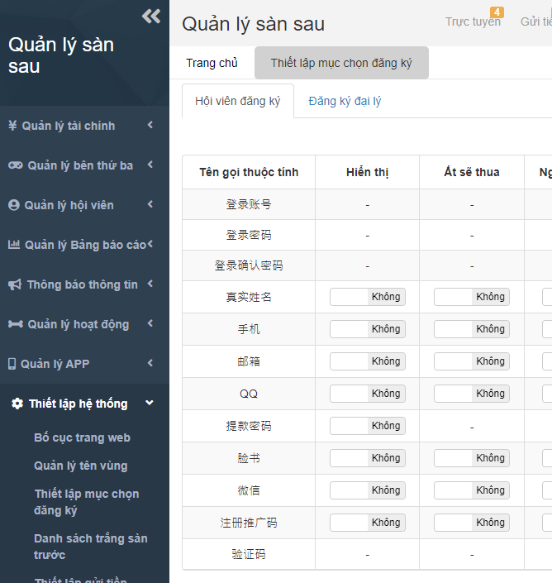
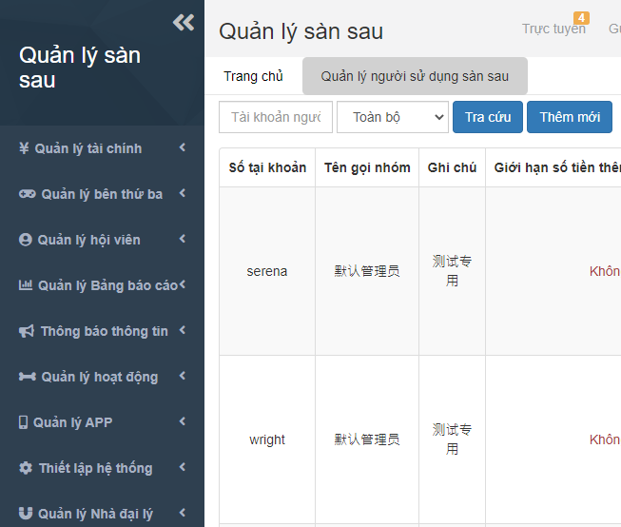
 | 登录账号 | 登錄賬號 | Login Account | Tài khoản đăng nhập | daftar masuk akaun | Akun login | เลขบัญชี
 | 登录密码 | 登錄密碼 | Login Password | Mật khẩu đăng nhập | Kata laluan daftar masuk | Kata sandi login | รหัสผ่าน
 | 登录确认密码 | 登錄確認密碼 | Login Confirm Password | Xác nhận mật khẩu đăng nhập | Mengesahkan kata laluan daftar mausk | Konfirmasi kata sandi login | ยืนยันรหัสผ่าน
 | 真实姓名 | 真實姓名 | Real name | Họ tên thật | Nama benar | Nama asli | ชื่อสกุล
 | 手机 | 手機 | Cell phone. | Di động | Nombor telefon bimbit | Telepon selular. | เบอร์มือถือ
 | 邮箱 | 郵箱 | E-Mail | Email | E-mel | E-Mail | อีเมล
 | QQ | QQ | QQ | QQ | QQ | QQ | QQ
 | 提款密码 | 提款密碼 | Withdrawal password | Mật khẩu rút tiền | Kata laluan pengeluaran wang | Penarikan kata sandi | รหัสถอน
 | 脸书 | 臉書 | Facebook | Facebook | Facebook | Facebook | เฟซบุ๊ค
 | 微信 | 微信 | Wechat | Wechat | Wechat | Wechat | วีแชท
 | 注册推广码 | 註冊推廣碼 | Sign up promotion code | Mã quảng bá đăng ký | Daftar kod promosi | Daftar kode promosi | โปรโมชั่นโค้ดลงทะเบียน
 | 验证码 | 驗證碼 | Verification code | Mã kiểm chứng | Kod pengesahan | Kode verifikasi | รหัสยืนยัน
 | 默认管理员 | 默認管理員 | Default administrator | Quản trị viên mặc định | Pentadbir asal | Administrator default | ค่าเริ่มต้นแอดมิน
 | 测试专用 | 測試專用 | For test | Test chuyên dùng | Ujian khusus | Untuk ujian | สำหรับทดลอง
 | 类型 | 類型 | Type | Phân loại | Jenis | Tipe | ประเภท
 | 所有类型 | 所有類型 | All types | Tất cả phân loại | Semua jenis | Semua jenis | ทุกประเภท
 | 白名单 | 白名單 | Whitelist | Danh sách trắng | Senarai nama putih | Daftar putih | ไวท์ลิสต์
 | 黑名单 | 黑名單 | Blacklist | Danh sách đen | Senarai nama hitam | Daftar Hitam | แบล็คลิสต์
 | 天成彩票 | 天成彩票 | TC Gaming | TC Gaming | TC Gaming | TC Gaming | TC Gaming

